Totaal overzicht
Totaal overzicht

De fictieve inschrijfprijs wordt berekend:

Totale kosten aanbiedingsbegroting (bijlage 5 aanbiedingsbegroting) |  | €
+/+ Totale kosten energieverliezen (tabblad "Energieverliezen") |  | € | Niet compleet! | +/+
-/- Totale fictieve korting kwalitatieve gunningscriteria (tabblad "kwalitatieve criteria") |  | € | Niet compleet! | -/-

Fictieve inschrijfprijs |  | € | Bestand is niet compleet!
Indien bovenstaande regel groen is dan is het bestand compleet ingevuld.

Verklaring kleuren:
 | Licht gele cellen dienen allen ingevult te worden door de leverancier.
 | Licht blauwe cellen hebben een formule en vullen automatisch.
 | Oranje cellen zijn de totaal kosten/kortingen welke automatisch worden berekend.

Naar Sheet "Energieverliezen"
Naar Sheet "Kwalitatieve criteria"

Energieverliezen
Terug naar Totaal overzicht

Energieverliezen

LET OP!! Efficiency van het Systeem moet worden opgegeven bij het gevraagde vermogen (vierde kolom).

Energieverlies (in %) van een enkel voedend Systeem (geen synchronisatie) (zie figuur 1 voor opstelling)
Minimaal gevraagd vermogen van het Systeem (kVA) | Aantal Systemen | Gevraagd vermogen aan het Systeem (kVA) bij cosphi 0,9 | Efficiency van het Systeem (%) bij het gevraagde vermogen | Energieverlies over 25 jaar (kWh) per systeem | Energieverlies kosten (per Systeem) | Totale kosten Energieverlies bij gevraagde vermogen
35 | 45 | 4.50 |  | ? | ? | ?
35 | 60 | 6.00 |  | ? | ? | ?
35 | 150 | 7.50 |  | ? | ? | ?
35 | 30 | 9.00 |  | ? | ? | ?
35 | 15 | 12.00 |  | ? | ? | ?
Totaalkosten energieverlies (installed base) |  |  |  |  |  | Niet alles ingevuld!
Figuur 1
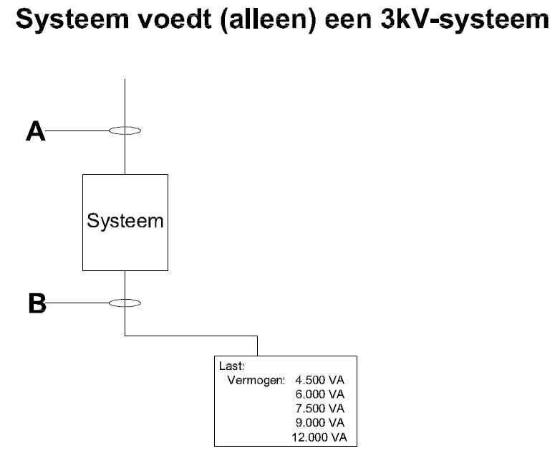

Energieverlies door synchronisatie (bij gesloten 3kV-verdeelnet) (zie figuur 2 voor opstelling)

Totale "extra" energieverlies bij synchronisatie bij gesloten 3kV-verdeelnet over 120 uur (5 dagen): |  |  |  |  |  | kWh

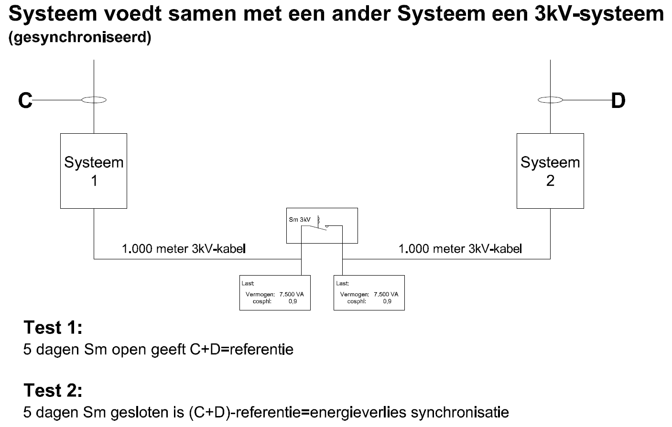
Figuur 2

 |  |  |  | Energieverlies kosten (per Systeem) | Totale kosten Energieverlies (installed base)
Totaalkosten energieverlies door synchronisatie gehele levensduur: |  |  |  | ? | ?

Totaalkosten energieverliezen (totale gebruiksduur & installed base) |  |  |  |  | Niet alles ingevuld!
Terug naar Totaal overzicht

Kwalitatieve criteria
Terug naar Totaal overzicht

 | Kwalitatieve criteria
 |  | Fictieve korting per Systeem | Fictieve korting voor 300 Systemen
1. Kwaliteitscriterium 1: Geluid

1.1 | Toelichting
 | Eis met maximale waarde opgenomen in vraagspecificatie namelijk 55 db(A) per (SFO-systeem). Voor elke db(A) lager dan 55 db(A) krijgt de inschrijver een fictieve korting van €50 per db(A) per systeem met een maximum van 6 db(A) per systeem.

1.2 | In te dienen documenten
 | Volledig ingevuld format Energieverliezen en kwalitatieve gunningscriteria conform bijlage 10 (direct bij inschrijving in te dienen).

 | Aantonen d.m.v. geluidstest en rapportage conform norm ‘Handleiding meten en rekenen industrielawaai’ uit 1999 opgesteld in opdracht van het voormalige Ministerie van VROM, methode I

1.3 | Beoordeling
 | Het totaalbedrag aan fictieve kortingen (bijlage 10, tab kwalitatieve criteria) wordt verrekend met de inschrijfprijs (conform bijlage 4). Indien tijdens de test blijkt dat de aangegeven prestatie niet wordt gehaald, dan krijgt de leverancier een boete in de vorm van een korting op de stuksprijs van €50 per db(A) verschil x 1,5.

1.4 | Antwoord
 | Inschrijver houdt het aantal db(A) lager dan de maximale 55db(A):
 | Aantal db(A) lager per systeem: | ? | ?

2. Kwaliteitscriterium 2: Gebruik maken van ProRail hulpvoeding aansluiting

2.1 | Toelichting
 | Wanneer geen gebruik wordt gemaakt van de hulpvoeding (van ProRail) wordt een fictieve korting per systeem gegeven van €1.250-. Indien er wel gebruik wordt gemaakt van de ProRail hulpvoeding dan dient te worden voldaan aan de "Vraagspecificatie Systeem" (Raakvlakeisen - Hulpvoeding).

2.2 | In te dienen documenten
 | Ontwerpkeuze leverancier

 | Volledig ingevuld format Energieverliezen en kwalitatieve gunningscriteria conform bijlage 10 (direct bij inschrijving in te dienen).

2.3 | Beoordeling
 | Zie 2.1 Het totaalbedrag aan fictieve kortingen (bijlage 10, tab kwalitatieve criteria) wordt verrekend met de inschrijfprijs (conform bijlage 4). Indien tijdens de uitvoering blijkt dat de aangegeven prestatie niet wordt gehaald, dan krijgt de leverancier een boete in de vorm van een korting op de stuksprijs van €1.250 x 1,5 keer. Tevens draagt opdrachtnemer de kosten voor het realiseren van de hulpvoeding.

2.4 | Antwoord
 | Inschrijver maakt gebruik van hulpvoeding (van ProRail): | ? | ?

3. Kwaliteitscriterium 3: Stabiliteit synchronisatie

3.1 | Toelichting
 | Wanneer een omvormer langer dan 14 dagen het faseverschil binnen de 5 graden (minimale eis in de vraagspecificatie) kan houden wordt er per extra dag een fictieve korting gegeven van €50 per systeem, dit met een maximum van 7 dagen.

3.2 | In te dienen documenten
 | Ontwerpkeuze leverancier, aantonen d.m.v. duurtest in Railcenter.

 | Volledig ingevuld format Energieverliezen en kwalitatieve gunningscriteria conform bijlage 10 (direct bij inschrijving in te dienen).

3.3 | Beoordeling
 | Het totaalbedrag aan fictieve kortingen (bijlage 10, tab kwalitatieve criteria) wordt verrekend met de inschrijfprijs (conform bijlage 4). Indien tijdens de test bij Railcenter blijkt dat de aangegeven prestatie niet wordt gehaald, dan krijgt de leverancier een boete in de vorm van een korting op de stuksprijs van €50 per dag verschil x 1,5.

3.4 | Antwoord
 | Inschrijver houdt het faseverschil langer dan 14 dagen binnen de 5 graden:
 | Aantal dagen dat het systeem het faseverschil langer binnen de 5 graden houdt: | ? | ?

4. Kwaliteitscriterium 4: Aansluiten extra autonomie

4.1 | Toelichting
 | Indien het Systeem de mogelijkheid heeft om batterijen aan te sluiten, zoals omschreven in "Vraagspecificatie Systeem" (Raakvlakeisen - Extra autonomie), met een autonomie te bereiken van 30 minuten bij 30kVA wordt er een fictieve korting gegeven van €750,- per Systeem.

4.2 | In te dienen documenten
 | Ontwerpkeuze leverancier.

 | Volledig ingevuld format Energieverliezen en kwalitatieve gunningscriteria conform bijlage 10 (direct bij inschrijving in te dienen).

4.3 | Beoordeling
 | Zie 4.1 Het totaal bedrag aan fictieve kortingen (bijlage 10, tab kwalitatieve criteria) wordt verrekend met de inschrijfprijs (conform bijlage 4). Indien tijdens de uitvoering blijkt dat de aangegeven prestatie niet wordt gehaald , dan krijgt de leverancier een boete in de vorm van een korting op de stuksprijs van €750 x 1,5 keer.

4.4 | Antwoord
 | Systeem van de inschrijver heeft de mogelijkheid om batterijen aan te sluiten zoals omschreven in "Vraagspecificatie Systeem (Raakvlakeisen - Extra autonomie) om een autonomie te bereiken van 30 minuten bij 30kVA: | ? | ?

 | Totale fictieve korting kwalitatieve gunningscriteria |  | Niet alles ingevuld!
 |  | per Systeem | voor 300 Systemen
Terug naar Totaal overzicht

